상품제안서
스릭슨 트라이 스피드 6구 볼마커 자석티세트 (3pc) 스릭슨 골프공 6구 | 상품코드: F26255

 |  |  |  |  |  |  | 02-412-0044 | www.easy1.co.kr
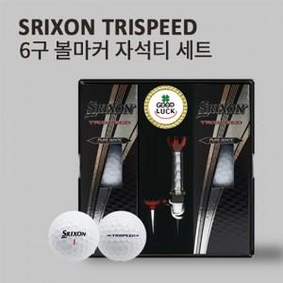

【상세/제작정보】 | 라벨지 별도문의 포장지 제작가능 (문의)

【인쇄/포장옵션】 | 전사 / 포장지포장

【공급단가】 | 수량 | 30~ | 60~ | 100~ | 300~ | 500~
*VAT별도 | 단가 | 25,620원 | 25,210원 | 24,600원 | 23,980원 | 23,570원

【상품 URL】 | https://dev.easy1.co.kr:443/src/goods_detail.php?gdno=26255

